Лист1
 |  | Отчет тестирования сайта продажи одежды prestashop.qatestlab.com.ua
Раздел "Корзина" и "Оформление заказа"
Условия:
1. | ОС Windows 11 Pro
2. | Браузер Google Chrome Версия 120.0.6099.217
Проверка № | Описание проверки | Категория дефекта | Скриншот дефекта | Результат | Ожидаемый результат | Дата тестирования
1. | При переходе в раздел WOMEN/BAGS добавляя | Значительная S3 | Лист3!A1 | Отрицательно | В корзине должен отображаться товар | 2024-01-17
 | одну единицу товара в корзине оказываются еще |  |  |  | который выбрали
 | две единицы товара которого не добавляли
2. | При удалении товара (гафическ озображен) | Значительная S3 |  | Отрицательно | Удаление должно происходить при | 2024-01-17
 | мусорный бак) с первого клика не удаляет товар. |  |  |  | одном нажатии курсора
 | Удаление происходит после двойного нажатия.
3. | При удалении товара со страницы, последнюю единицу | Значительная S3 | Лист4!A1 | Отрицательно | Удаление должно происходить всего | 2024-01-17
 | товара невозможно удалить. При нажатии на удаление |  |  |  | товара
 | не реагирует.
4. | Выход текста за границу ячейки при украинской | Незначительная S4 | Лист7!A1 | Отрицательно | Текст должен оставаться в границах | 2024-01-17
 | локализации |  |  |  | информативной строки
5. | При добавлении товар в корзину, в нее так же добавляет | Значительная S3 |  | Отрицательно | В корзине должен находится только | 2024-01-17
 | ранее просмотренный товар. |  |  |  | товар который добавили
6. | Наведя курсором на корзину на главное странице | Значительный S3 | Лист8!A1 | Функционал не | Удаление длжно происходить при | 2024-01-17
 | невозможно удалить товар. Удаление происходит |  |  | реализован | нажатии символа "крестик"
 | только при непосредственном переходе в корзину
7. | Последняя единица товара которую нельзя удалить | Значительный S3 |  | Отрицательно | При нажатии на функцию удалить товар | 2024-01-17
 | исчезает при обновлении страницы. |  |  |  | удаляется из корзины
8. | Все платья из раздела Dresses/Summer dresses не добавляются | Значительный S3 | Лист10!A1 | Функционал не | При нажатии добавить товар должен | 2024-01-17
 | в корзину |  |  | реализован | добавлять в корзину
9. | В разделе WOMEN некоторый товар невозможно | Значительный S3 | Лист9!A1 | Отрицательно | Добавление должно происходить при | 2024-01-17
 | добавить в корзину наведя на него. |  |  |  | нажатии "У кошик"

10. | При оформлении товара конечная сумма в корзине не соответствует | Критический S2 | Лист6!A1 | Отрицательно | Сумма должна соответствовать цене товара | 2024-01-17
11. | После оформления заказа, сервис просит прислать |  |  | Функционал не | Функция загрузки скриншотов оплаты | 2024-01-17
 | чек оплаты. Но функция добавить скрин оплаты отсутсвует | Критический S2 |  | реализован
12. | На указаных реквизитах для оплаты отсутствуют |  | Лист5!A1 | Отрицательно | Реквизиты должны быть указаны
 | данные | Критический S2 |  |  |  | 2024-01-18
13. | Товар из раздела T-Shirts после добавления в |  | Лист2!A1 | Отрицательно | Количество единиц товара должно | 18.012024
 | корзину, отображается в корзине как "нет в наличии" |  |  |  | соответствовать выбранному количество
 |  |  |  |  | клиентом
14. | Переход в корзину |  |  | Положительный | Вход в корзину выполнен | 2024-01-18
 |  |  | Корзина и заказ
 |  | Функц. не реализован | 3
 |  | Положительно | 1
 |  | Отрицательно | 10

Лист10
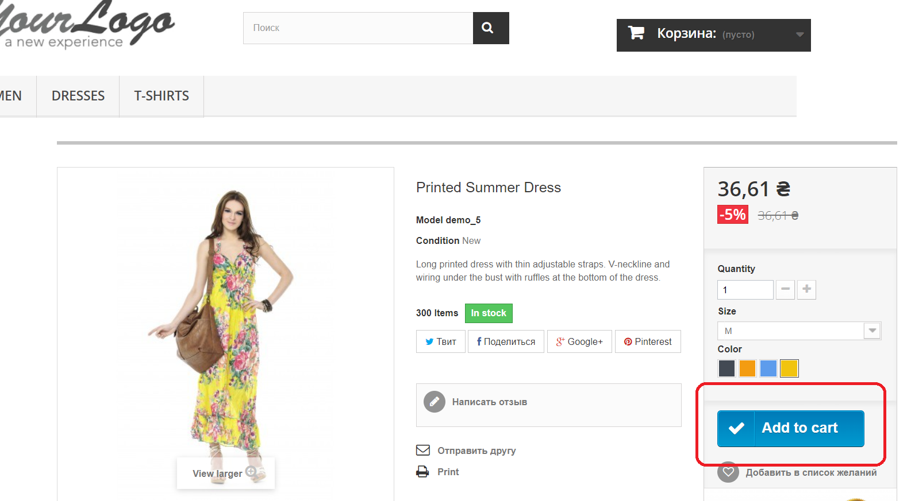

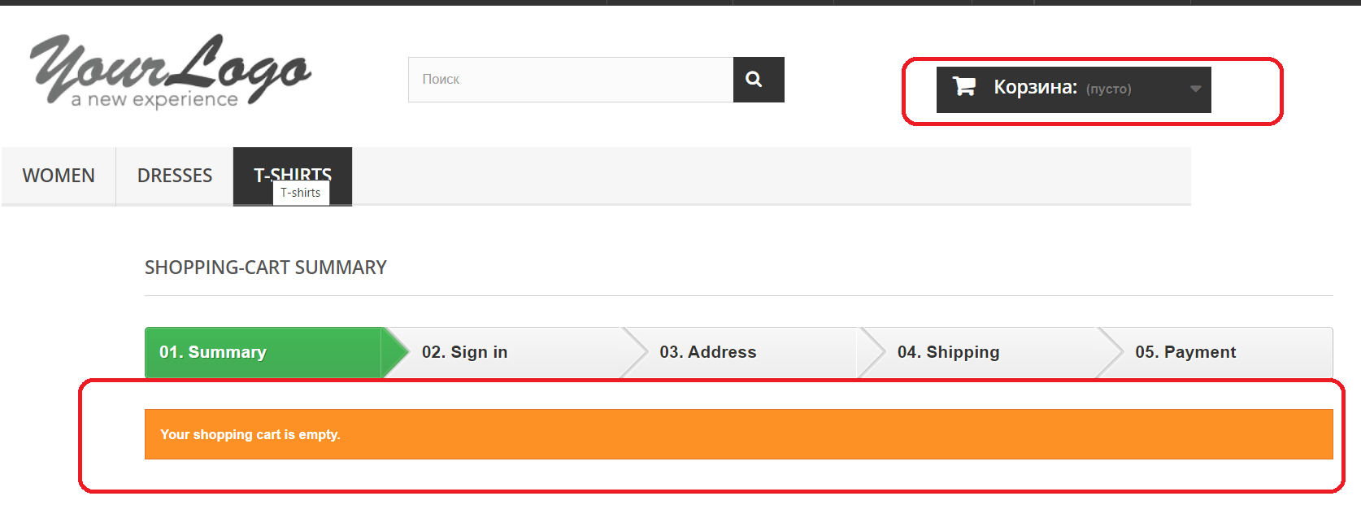

Лист9
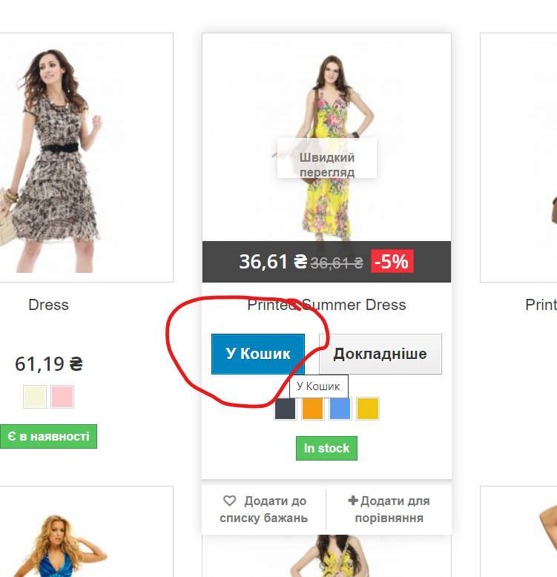

Лист6
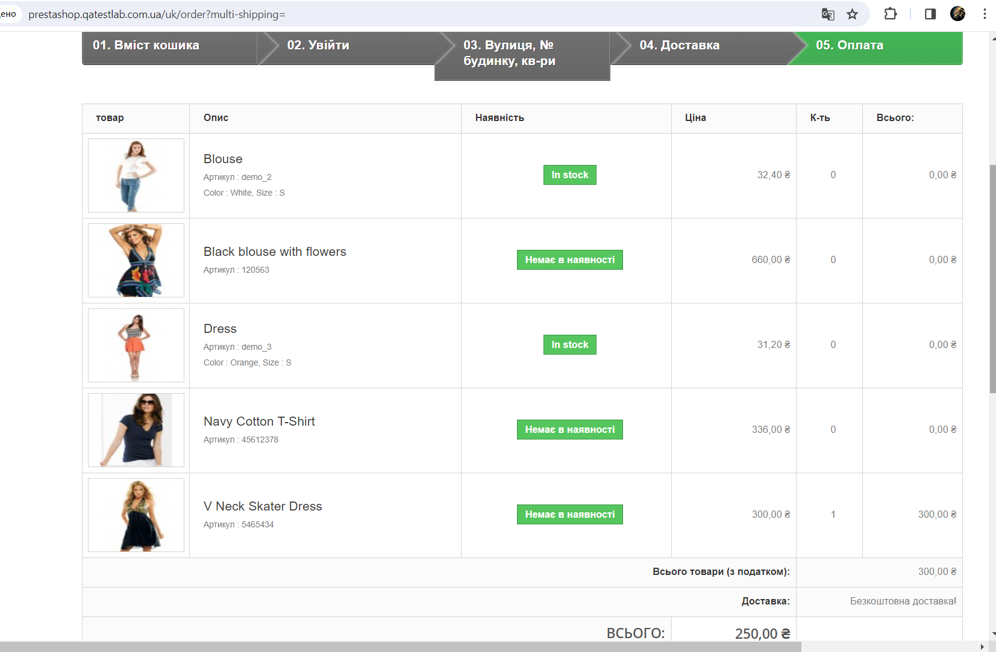

Лист7
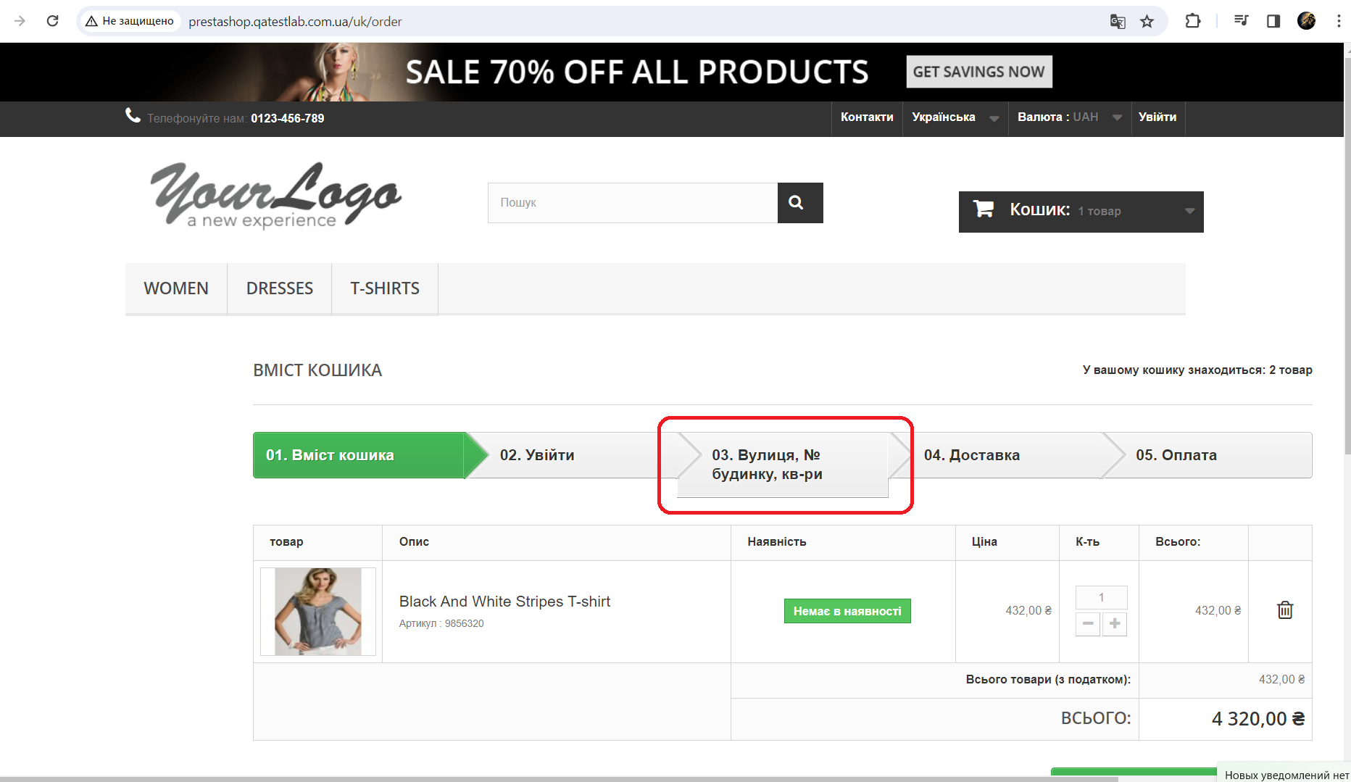

Лист2
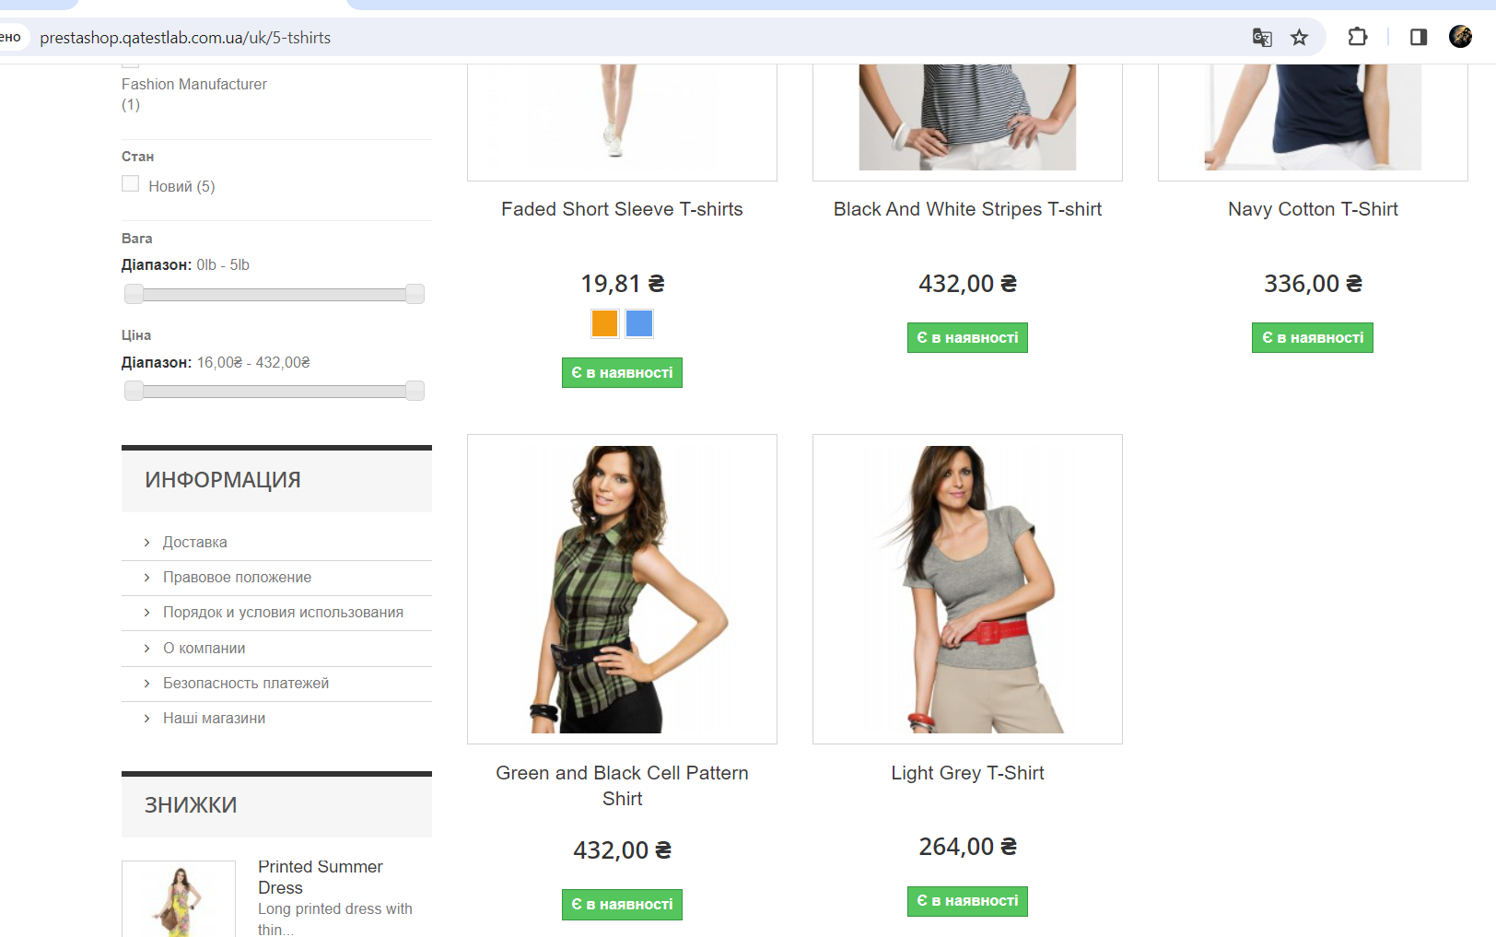

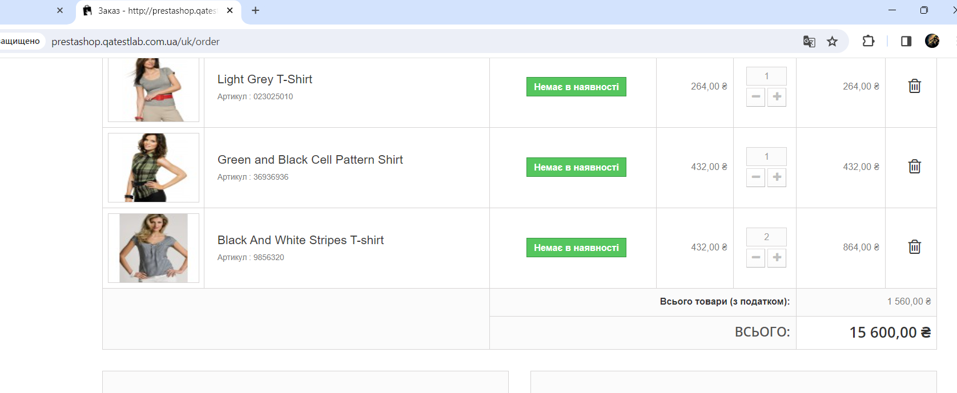

Лист5
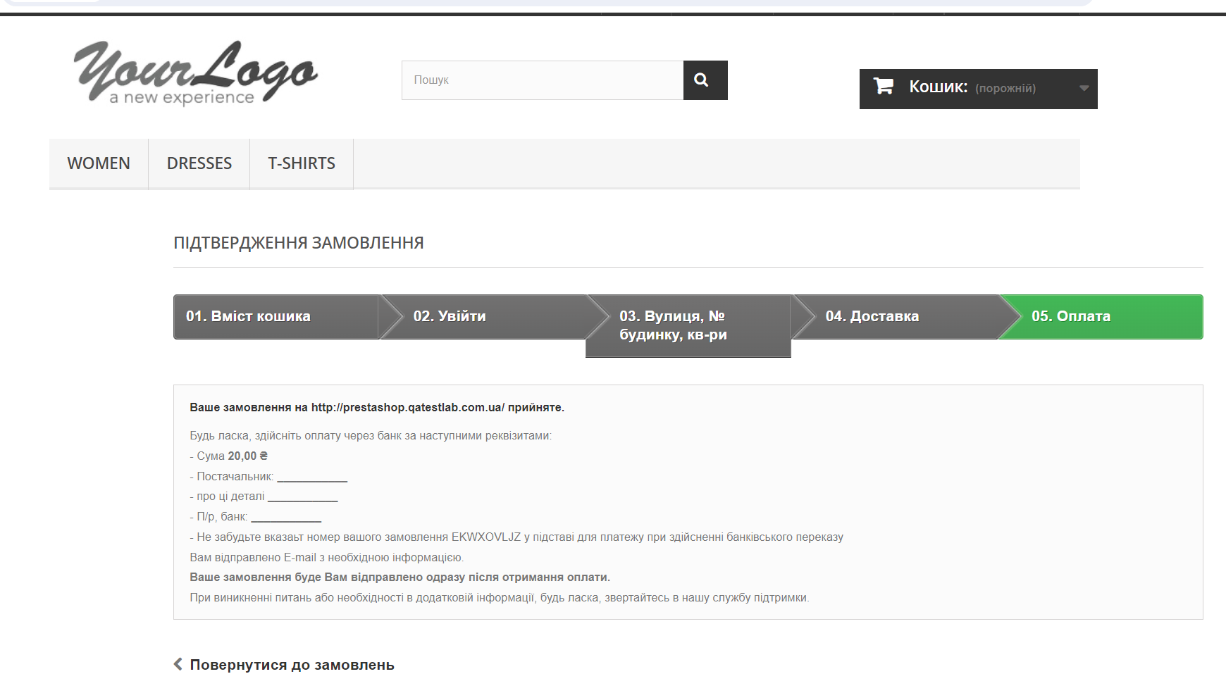

Лист4
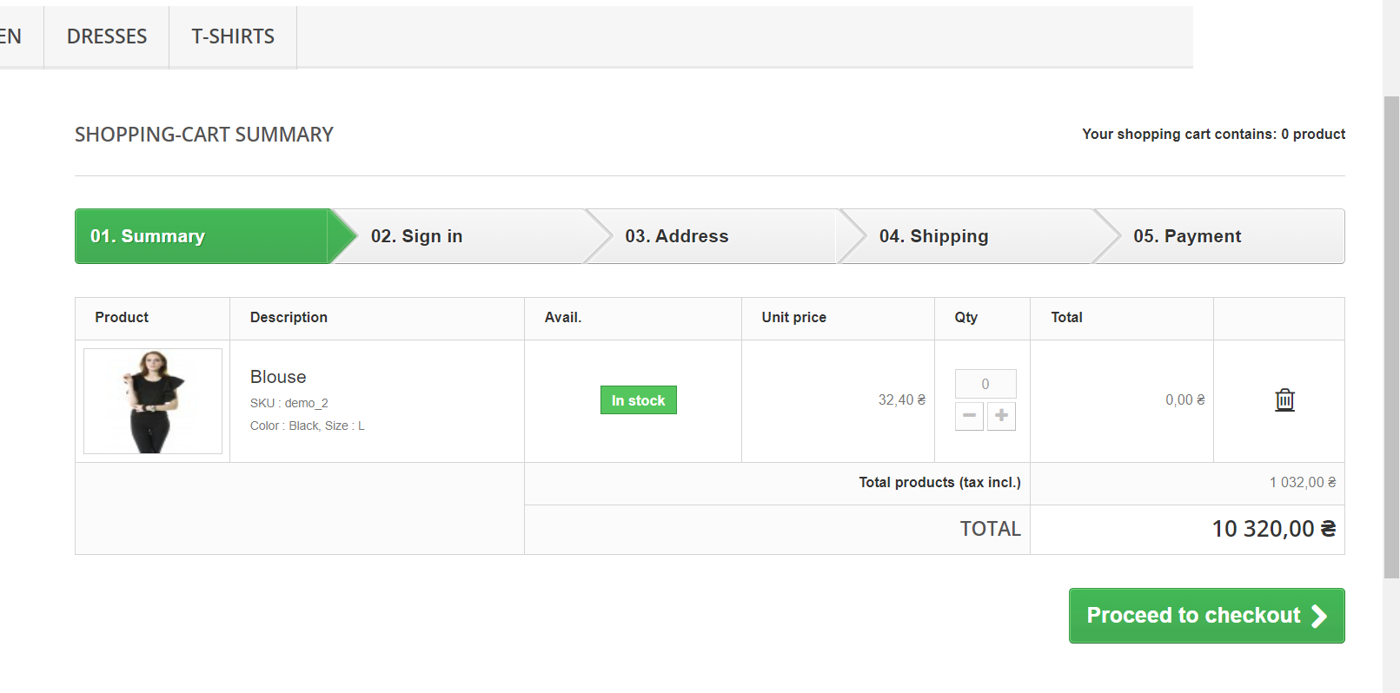

Лист3
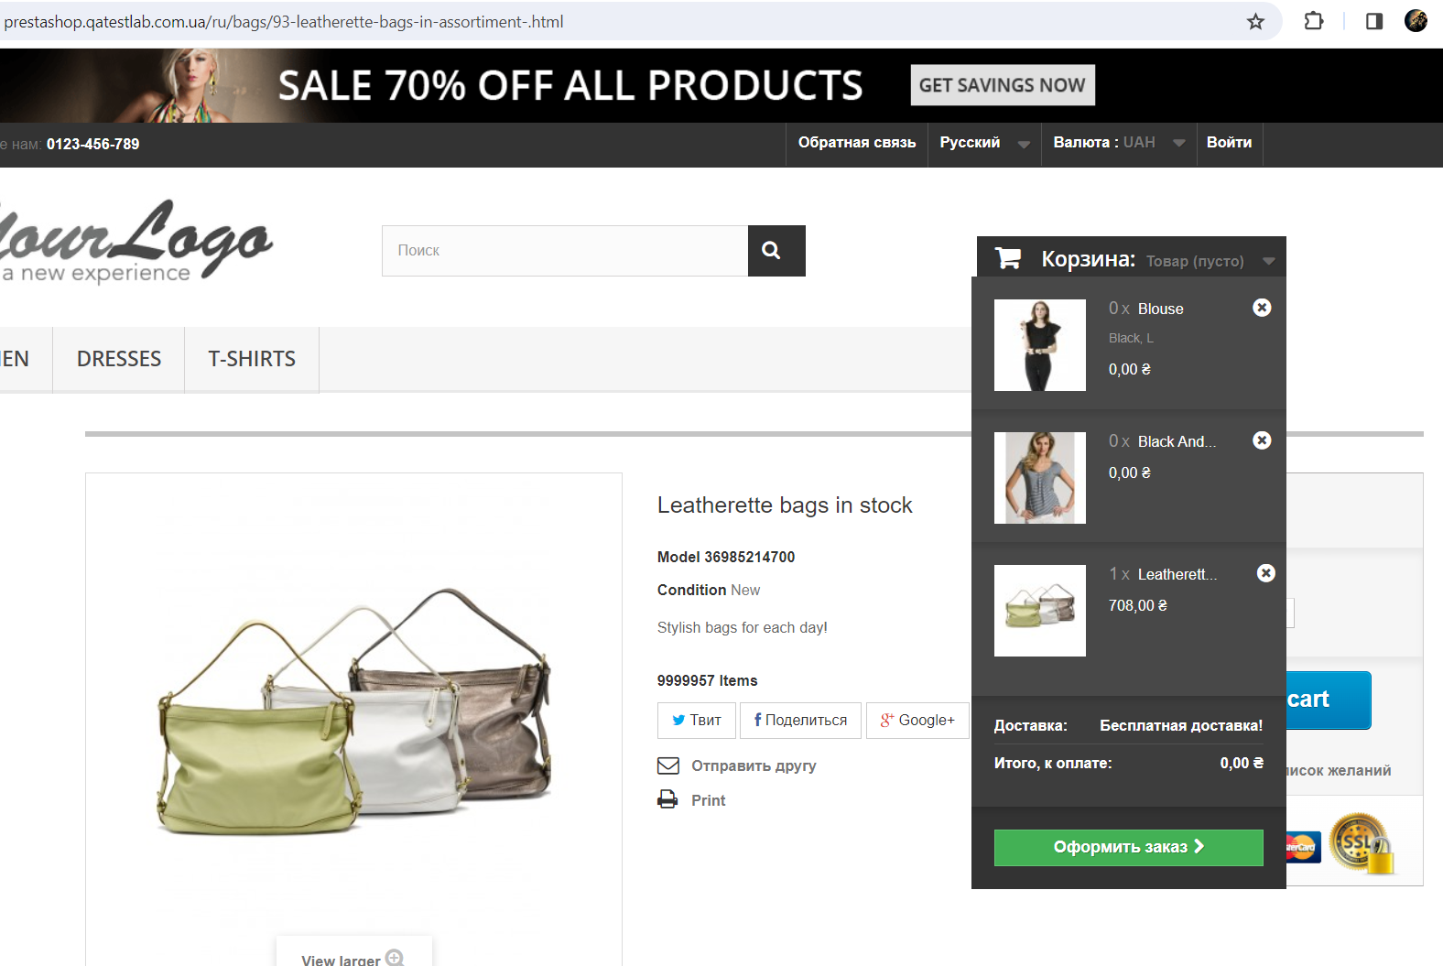

Лист8
